FORTAMUN
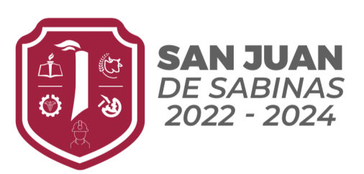 
Municipio de San Juan de Sabinas
D.1.17 Formato de información de aplicación de recursos del FORTAMUN
Periodo 4TO Trimestre (Octubre-Diciembre) del 2022.
Destino de las Aportaciones | Monto Pagado
(rubro específico en que se aplica)
11300 - SUELDOS BASE AL PERSONAL PERMANENTE | $2,611,123.00
13200 - PRIMAS DE VACACIONES, DOMINICAL Y GRATIFICACIÓN DE FIN DE AÑO | $328,297.00
14100 - APORTACIONES DE SEGURIDAD SOCIAL | $31,638.13
24900 - OTROS MATERIALES Y ARTÍCULOS DE CONSTRUCCIÓN Y REPARACIÓN | $175,598.55
26100 - COMBUSTIBLES, LUBRICANTES Y ADITIVOS | $2,374,581.69
31100 - ENERGÍA ELÉCTRICA | $3,827,818.00
34100 - SERVICIOS FINANCIEROS Y BANCARIOS | $1,044.00
35100 - CONSERVACIÓN Y MANTENIMIENTO MENOR DE INMUEBLES | $570,732.58
39600 - OTROS GASTOS POR RESPONSABILIDADES | $68,370.62
91100 - AMORTIZACIÓN DE LA DEUDA INTERNA CON INSTITUCIONES DE CRÉDITO | $1,145,822.34
92100 - INTERESES DE LA DEUDA INTERNA CON INSTITUCIONES DE CRÉDITO | $138,854.58

 | $11,273,880.49

